FORMATO GQ-016
PROPUESTA DE MEJORA | PROPUESTA DE MEJORA O INNOVACIÓN |  |  |  | REGISTRO
 |  |  |  |  | COPIA CONTROLADA
 |  |  |  |  | COD GQ-016-R | VERSION 0,5
 |  |  |  |  | FECHA 18-mar-21 | PAGINA 1 DE 1

Nombre de la propuesta: | Convocatorias internas Laboral
Nombre de la persona o equipo que genera la PM: | DANIELA CORREA MESA

SITUACIÓN INICIAL |  |  | SITUACIÓN FINAL
De los diferentes proyectos y áreas de la empresa se requieren vacantes a diario, unas más complejas que otras de encontrar en el mercado, y los tiempos de respuesta son altos, los cuales se ve afectados ciertos puestos de trabajo o servicios que brindamos al cliente. |  |  | La propuesta es fomentar en la empresa convocatorias internas de las vacantes que tenemos disponibles. Brindando esta opción para que nuestro personal se postule, esto generaría motivación, alentaria a la productividad y retención del personal al ver posibilidades de crecimiento profesional, perteneciendo a nuevos grupos de trabajo. Las convocatorias se publicarían a través de nuestros medios de comunicación (Intranet y Correo) para generar rápidez y acortar los tiempos de respuesta de los procesos de reclutamiento y selección del personal.

FOTO O DIBUJO INICIAL |  |  | FOTO O DIBUJO FINAL
 |  |  | 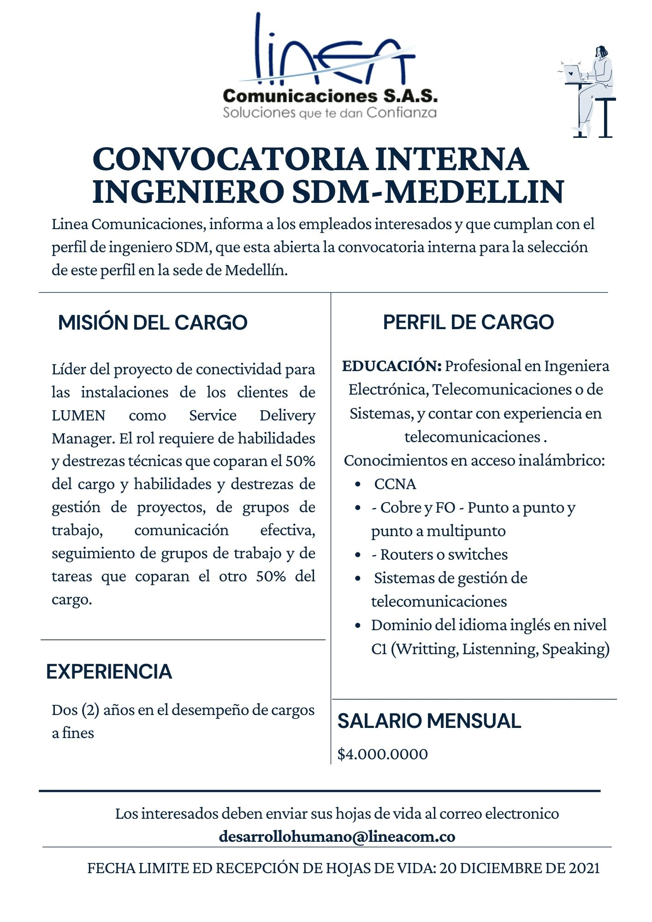

Objetivo: | Fomentar convocatorias internas que permitan agilidad al momento de requerir personal en proyectos criticos
Alcance: | Mediante los medios de comunicación (intranet y correo) de la empresa publicar las vacantes disponibles
Requerimientos: | Las áreas competentes evaluen este proceso a implementar

Elaborado por: Coordinadora Sistemas Integrados de Gestión Natalia Lopez Marin |  | Revisado por: Dirección de I+D Marlon Alberto Henandez Arboleda |  | Aprobado por: Director de procesos Walter Jimenez

